BDI
PREFEITURA MUNICIPAL DE RIO MARIA
CNPJ: 04.144.176/0001-78

OBJETO: IMPLANTAÇÃO DE MELHORIAS DOMICILIARES - MSD
ENDEREÇO DA OBRA: MUNICÍPIO DE - PARÁ
DATA BASE : SINAPI SETEMBRO/2024 - DESONERADA
PLANILHA DE BDI PARA OBRAS E SERVIÇOS DE ENGENHARIA

Item | Parcela do BDI
1 | AC = Taxa de Administração Central |  |  | 3.43%
2 | S e G = Taxas de Seguro e Garantia |  |  | 0.28%
3 | R = Taxa de Risco |  |  | 1.00%
4 | DF = Taxa de Despesas Financeiras |  |  | 0.94%
5 | L = Taxa de Lucro / Remuneração |  |  | 6.74%
6 | I = Taxa de incidência de Impostos (PIS, COFINS, e ISS) |  |  | 10.65%

Item | Impostos
6.1 | ISS |  |  | 2.50%
6.3 | PIS |  |  | 0.65%
6.3 | COFINS |  |  | 3.00%
6.4 | CPRB |  |  | 4.50%
 |  |  | Total Impostos = | 10.65%

Fórmula para o cálculo de BDI
 |  |  |  | 26.27%
BDI CALCULADO DE ACORDO COM AS RECOMENDAÇÕES DO TRIBUNAL DE CONTAS DA UNIÃO FONTE: - Acórdão Nº 2622/2013-P.

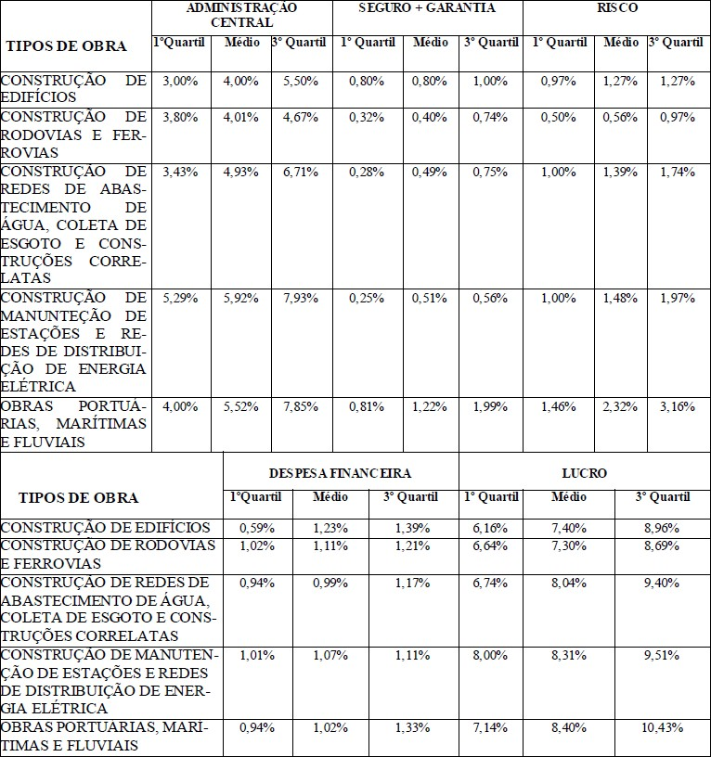

 |  | ________________________________________________
 |  | RESPONSAVÉL TÉCNICO:ANA BEATRIZ RESPLANDE DE ANDRADE

 |  | CREA-

